Head
システム名 1.0
レビューシート

Tutorial 4
№ | レビュー日 | ステータス | 部分 | エラー タイプ | 箇所 | レビュー内容 | レビュー者 | 対応内容 | 対応日 | 対応者 | 備考
1 | 2021-10-18 | Open | Logic | Improvement | Separate folder for login.php | 1) No need to use include ".php" 2) redirect to the login.php file using form action 3) separate the screen php file and logic php file (eg login.php is logic while index.php is screen). Create a new folder to put the login.php
2 | 2021-10-18 | Open | Others | Careless | Indent spaces | 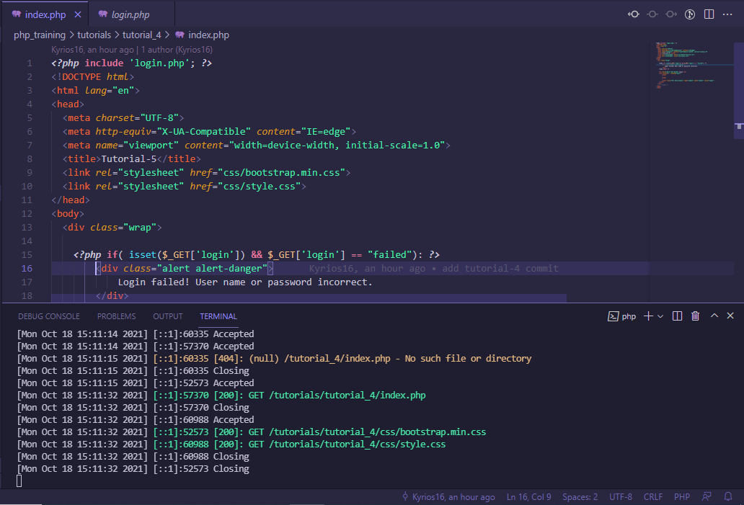 1) Use the indent of 4 spaces in .php
3 | 2021-10-18 | Open | Logic | Improvement | Redirect page | 1) Instead of echo in login.php, please create another file to redirect to that page. 2) Don't use exit 3) put the logout link in the new redirect page

Tutorial 5
№ | レビュー日 | ステータス | 部分 | エラー タイプ | 箇所 | レビュー内容 | レビュー者 | 対応内容 | 対応日 | 対応者 | 備考
1 | 2021-10-22 | Open | Others | Improvement | Composer | 1) Encourage to use the composer for php library management
2 | 2021-10-22 | Open | Others | Careless | Error | 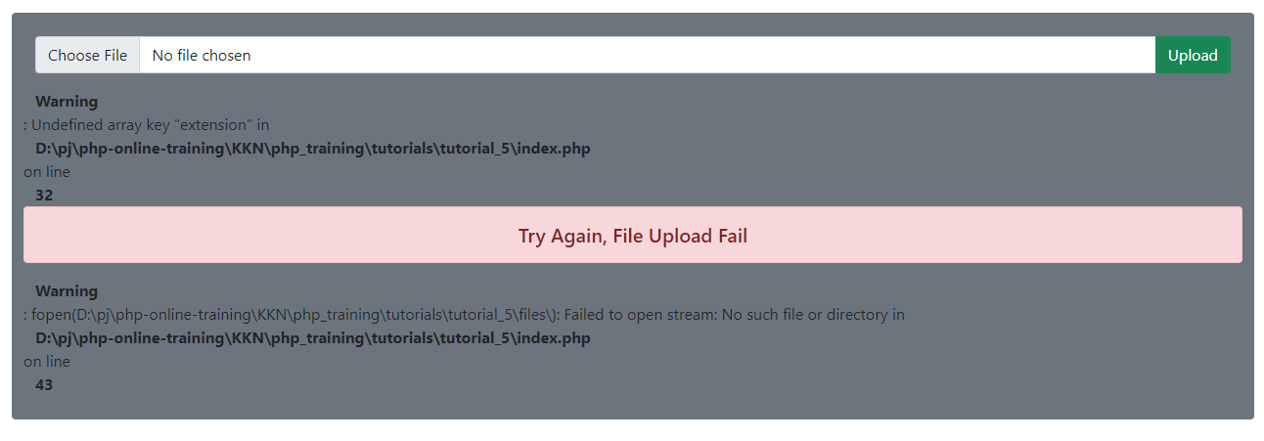 1) Fix the error occured when no file chosen and upload
3 | 2021-10-22 | Open | Others | Improvement | Unexpected result |  1) Unexpected result in ms word read

Tutorial 6
№ | レビュー日 | ステータス | 部分 | エラー タイプ | 箇所 | レビュー内容 | レビュー者 | 対応内容 | 対応日 | 対応者 | 備考
1 | 2021-10-22 | Open | Others | Improvement | File management | 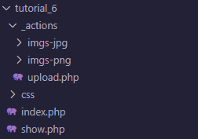 1) css img/ jpg png

Tutorial 7
№ | レビュー日 | ステータス | 部分 | エラー タイプ | 箇所 | レビュー内容 | レビュー者 | 対応内容 | 対応日 | 対応者 | 備考
1 | 2021-10-22 | Open | Others | Improvement | Composer | 1) encourage to use composer for php library managment
2 | 2021-10-22 | Open | Others | Improvement | User experience | 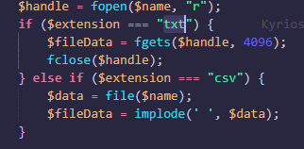 1) display the created QR code so that user can scan the qr immediately 2) restrict the uploaded file type to txt and csv by showing validation text as the image and other file type are not working as expected.

Tutorial 8 + 9 + 10
№ | レビュー日 | ステータス | 部分 | エラー タイプ | 箇所 | レビュー内容 | レビュー者 | 対応内容 | 対応日 | 対応者 | 備考
1 | 2021-10-23 | Open | Others | Careless |  | 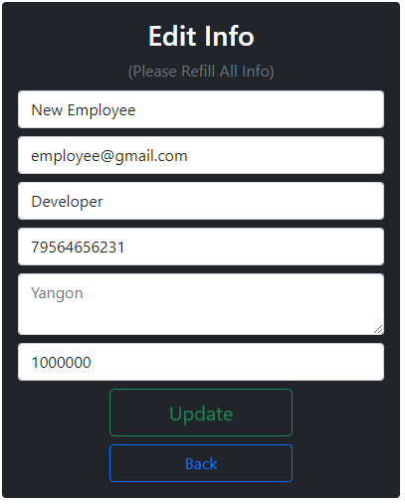 1) Place the Yangon in the value of input not in the placeholder
2 | 2021-10-23 | Open | Others | Improvement |  | 1) When admin delete the user, go back to the manage page instead of admin profile. 2) Although the admin acc is logined, after visiting profile.php and go to manage.php, it directs back to login page with login fail warning. Instead it should be able to go to manage.php as admin acc has already logined. 3) Updating password from reset password link not update the password.
3 | 2021-10-23 | Open | Others | Improvement | Hide credentials | 1) Never commit your real mail credentials. Please replace it with fake information
4 | 2021-10-23 | Open | Logic | Improvement |  | 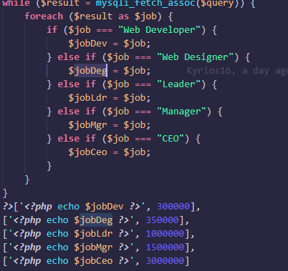 1) Unnecessary step of comparing job title. OK to put the job title as it is. Eg ['Web developer', 300000]

Task SCM Frame
№ | レビュー日 | ステータス | 部分 | エラー タイプ | 箇所 | レビュー内容 | レビュー者 | 対応内容 | 対応日 | 対応者 | 備考
1 | 2021-10-27 | Open | Others | Careless | Unused declaration | 1) remove unsued declaration in web.php |  | remove unused declarations in whole project | 27/10/2021 | ThiriKyawZin
2 | 2021-10-27 | Open | Others | Careless |  | 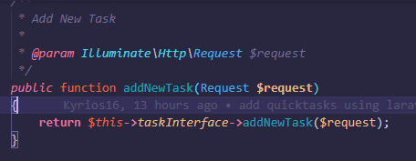 1) @return in comment |  | add comment for @return | 27/10/2021 | ThiriKyawZin
3 | 2021-10-27 | Open | Others | Careless |  | 1) @param, @return in both service and dao interface |  | add comment for @return and @param in both | 27/10/2021 | ThiriKyawZin
4 | 2021-10-27 | Open | Others | Careless |  | 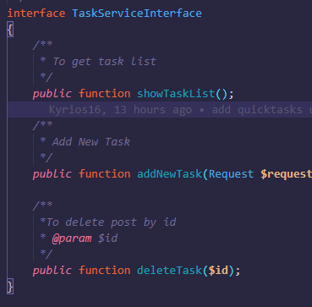 1) @param, @return in service interface |  | add comment @return and @param | 27/10/2021 | ThiriKyawZin
5 | 2021-10-27 | Open | Others | Improvement |  | 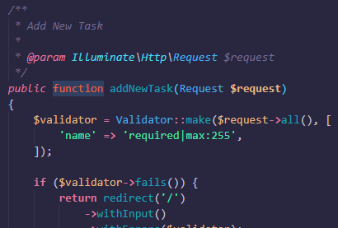 1) @return in service 2) validation and return to view should be done in controller |  | 1)add @return comment, 2)use formrequest validation and fixed | 27/10/2021
6 | 2021-10-27 | Open | Others | Improvement |  | 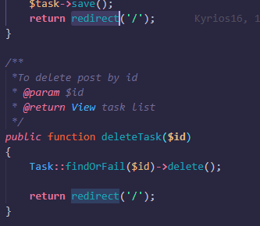 1)redirect to view should be done in controller |  | change and fixed | 27/10/2021 | ZinMar

